Sheet1
【Javadocとは】
Javaプログラム中に記載したコメントを元に、HTML形式でドキュメントを生成する仕組みです。
JDKに標準で付随しているため、Javaで開発していれば誰でも利用することができます。

以下のような画面を表示する形式でHTMLが出力されます。
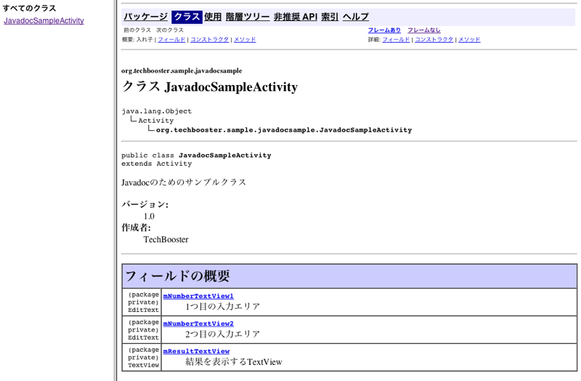

【コメントの種類】
コメントは1行コメントと、複数行コメントがあります。

[1行コメント]
// これはコメントです

[複数行コメント]
/**
* これはコメントです
* これはコメントです
*/

【Javadocコメントの位置】
Javadocには規則があり、規則に則った記載のみが正しくJavadoc化されます。
通常、Javadocの記載箇所は以下の2つです。
 | ① | クラス宣言の前
 | ② | メソッド宣言の前(セッター、ゲッター含む)
 | ③ | フィールド宣言の前

メソッドの処理内にコメントを残すことはできますが、Javadoc化した際にはHTMLで表現されません。
メソッド内のコメント記述は飽くまでソースコード閲覧時の開発者同士のコミュニケーションや備忘で利用されると想定してください。
処理中のコメントで長文を記載することは推奨されないため、1行コメントとして残せる範囲に留めます。
(実装途中での止むを得ない時のコミットの備忘など、例外はあり)

【クラス宣言の前に記述するコメント】
クラスの先頭には、複数行コメントの形式でクラスの説明文を定義します。
@author、@versionなど、Javadocで定義されたタグを利用することで、Javadoc化した際に正しい形式で出力されます。

例）
/**
* Oracleデータベースへの接続処理を提供する汎用クラス<br>
* 利用時には必ずインスタンス化が必要<br>
* 本クラスは利用時にスレッドセーフである
* @author d.kinoshita
* @version 1.0
*/
public class DBAccess {

上の例では、最初の3行でクラスの概要を説明しています。
途中に<br>タグがついています。
JavadocはHTMLとして作成されるため、説明文の途中で改行が必要な場合は<br>タグが必要です。
文字列の途中で改行しても、HTML上では改行されません。

例ではauthorとversionタグを利用しています。
authorは作成者、versionは現在のバージョンを指します。
クラス説明のタグとしては、通常、クラスの概要説明と上記2つのタグを利用するだけで十分かと思われます。

【メソッド宣言の前に記述するコメント】
メソッドの先頭にも、複数行コメントの形式で説明文を定義します。

例）
/**
* ○○情報取得処理
* @param mainCd メインコード(検索条件)
* @return データマッピング済みのJavaFundationエンティティクラス
* @throws SQLException DB操作エラー
*/
public JavaFundamental select(String mainCd) throws SQLException {

メソッドの概要説明の他、タグにparam、return、throwsを定義しています。
param…メソッド引数の説明を記述します。@paramの後に引数名を書き、呼び出し元処理から何を渡すべきかがわかるよう説明を記述します
※引数が複数ある場合は、複数の@paramを定義してください
例）
* @param mainCd メインコード(検索条件)
* @param subCd サブコード(検索条件)

return…戻り値の説明を記述します。何が呼び出し元処理に返却されるかがわかるように記載します。メソッドがvoid宣言されている場合は不要です
throws…throwsが宣言されている場合に記述します。throwsされる可能性のある例外名と、その概要を記載します
※throws宣言が複数ある場合は、複数の@thorwsを定義してください

メソッドには、上記タグは最低限記載した方が良いです。

【フィールド宣言の前に記述するコメント】
フィールド宣言にも複数コメントを記述しますが、特定のタグの利用はせず、そのまま説明文を記載します。

例）
/**
* OracleDB接続用のコネクションオブジェクト
*/
private Connection connection;

複数行に渡って説明を記載する場合は、<br>タグを利用してください。

【Javadoc出力】
 | では、別シート「DBAccess.java」のソースコードを対象にjavadocを出力してみます。

 | コマンドプロンプトを立ち上げ、対象のjavaファイルに対してjavadocコマンドを実行します。
 | Javadocの実行時のオプションが幾つか存在します。

 | -dオプション |  | HTML出力するディレクトリを指定します。
 | -encodingオプション |  | ソースファイルのエンコーディングを指定します。通常、UTF-8です
 | -charsetオプション |  | 出力するHTMLファイルの文字コードを指定します。通常、UTF-8です

 | また、出力対象のソースコードが参照しているソースコードが、ドキュメント出力の対象に含まれていないとエラーとなるため、注意が必要です。

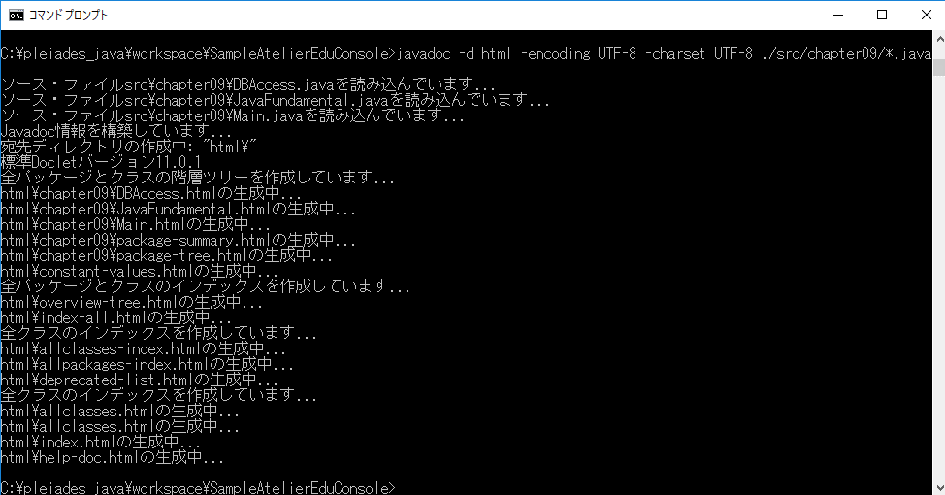

 | 大量のファイルが指定したフォルダに出力されますが、index.htmlをブラウザで表示するとトップページにアクセスできます。
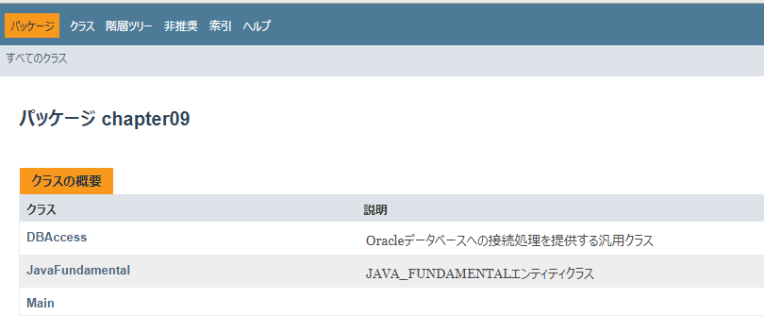

 | JavaFundamentalクラスのリンクをクリックしてみます。
 | 対象クラスの情報は、以下の形でHTMLドキュメント化されました。
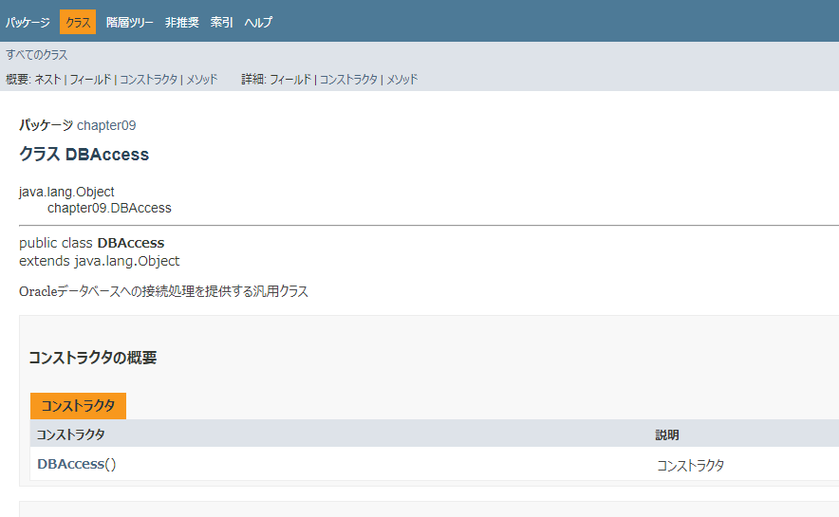

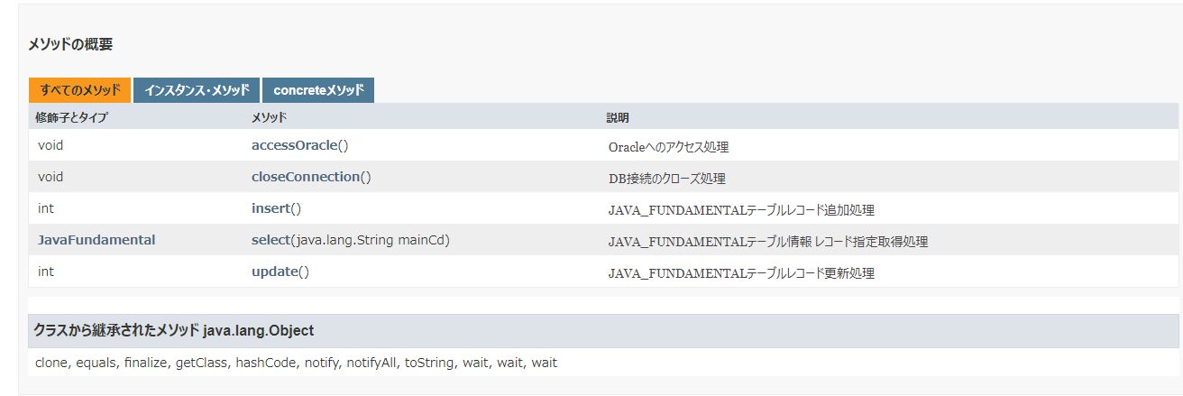

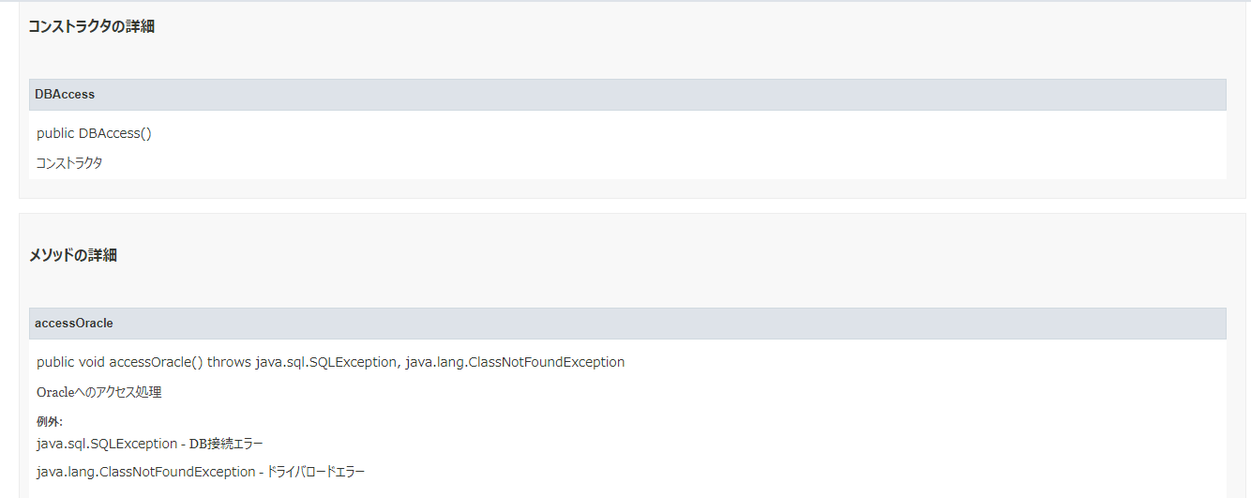

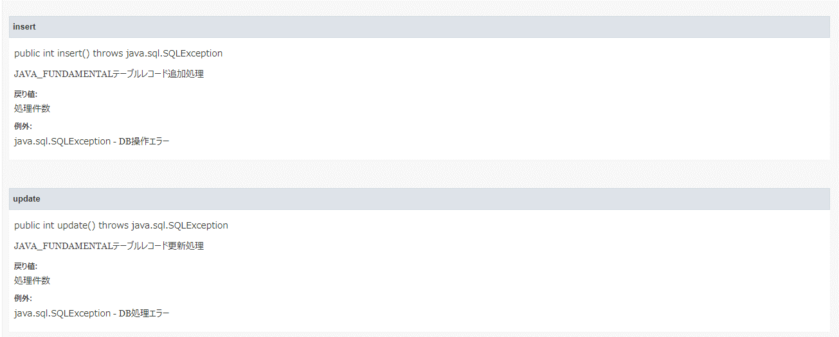

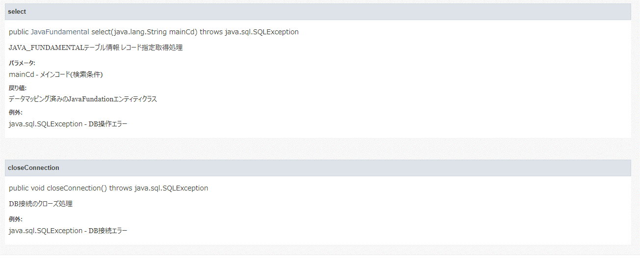

【Javadoc APIの詳細】
 | 以下に、Javadocの標準リファレンスが記載されています。
 | https://docs.oracle.com/javase/jp/1.5.0/tooldocs/windows/javadoc.html

